Dashboard
BLOCK 139

 | VERSION | 1.0.0

Chuyên Đề Phát Triển Web 1

Evidance
hinh1

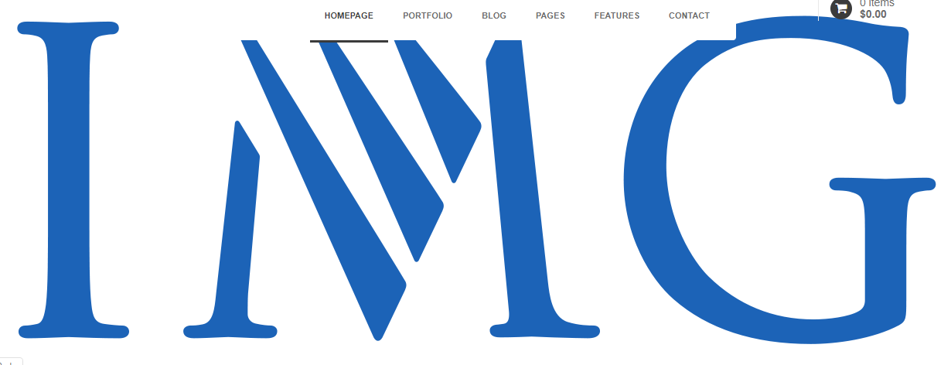
hinh2

hinh3

hinh4

hinh5

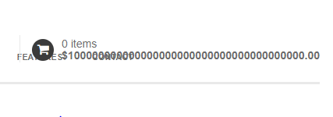
hinh6

hinh7

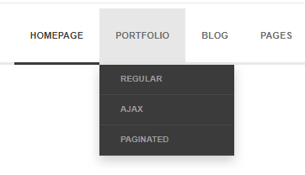
hinh8

hinh9

hinh10

hinh11

hinh12

hinh13

hinh14

hinh15_998

hinh16_998

hinh17_998

hinh18_998

hinh19_998

